상품제안서
에스쿠다마 루니슬링백 | 상품코드: S16013

 |  | 02-713-8555 | www.synergygift.co.kr
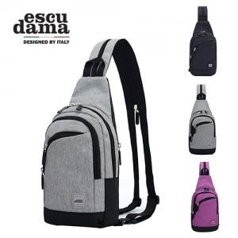

【상세/제작정보】 | 고강도 폴리에스테르 재질 슬링백

【인쇄/포장옵션】 | 실크 / 시판박스

【공급단가】 | 수량
*VAT별도 | 단가

【상품 URL】 | https://www.synergygift.co.kr:443/src/goods_detail.php?gdno=14942

